ICMC
USPSC-Siglas estabelecidas para as Graduações por Unidade
Consulte a tabela abaixo para definir os parâmetros "siglaunidade" e "programa" no arquivo USPSC-modeloTCC-(sigla da Unidade).tex, conforme o exemplo: \siglaunidade{ICMC-TCC} \programa{}
ICMC
UNIDADE | PROGRAMA | TÍTULO | SIGLA | PREÂMBULO | IMAGEM DO PREÂMBULO
ICMC |  |  |  |  |  | 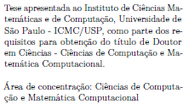
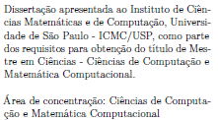
ICMC
ICMC
ICMC
ICMC
ICMC |  |  |  |  |  |  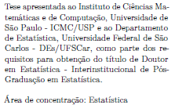 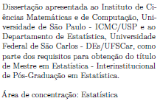

ICMC
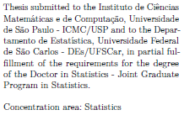
ICMC
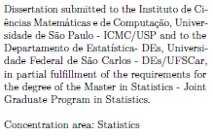
ICMC
ICMC

ICMC
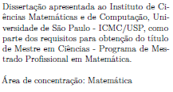
ICMC
ICMC
ICMC

IFSC
USPSC-Siglas estabelecidas para as Graduações por Unidade
Consulte a tabela abaixo para definir os parâmetros "siglaunidade" e "programa" no arquivo USPSC-modeloTCC-(sigla da Unidade).tex, conforme o exemplo: \siglaunidade{IFSC-TCC} \programa{}
IFSC
UNIDADE | PROGRAMA | TÍTULO | SIGLA | PREÂMBULO | IMAGEM DO PREÂMBULO
IFSC
IFSC
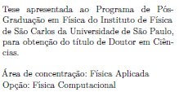
IFSC
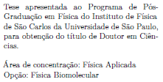
IFSC
IFSC
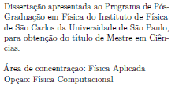
IFSC
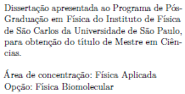
IFSC
IFSC
IFSC

IQSC
USPSC-Siglas estabelecidas para as Graduações por Unidade
Consulte a tabela abaixo para definir os parâmetros "siglaunidade" e "programa" no arquivo USPSC-modeloTCC-(sigla da Unidade).tex, conforme o exemplo: \siglaunidade{IQSC-TCC} \programa{}
IQSC
UNIDADE | PROGRAMA | TÍTULO | SIGLA | PREÂMBULO | IMAGEM DO PREÂMBULO
IQSC
IQSC
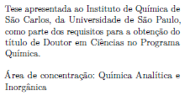
IQSC
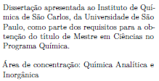
IQSC
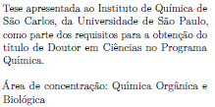
IQSC
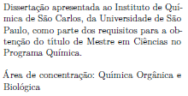
IQSC

